home page
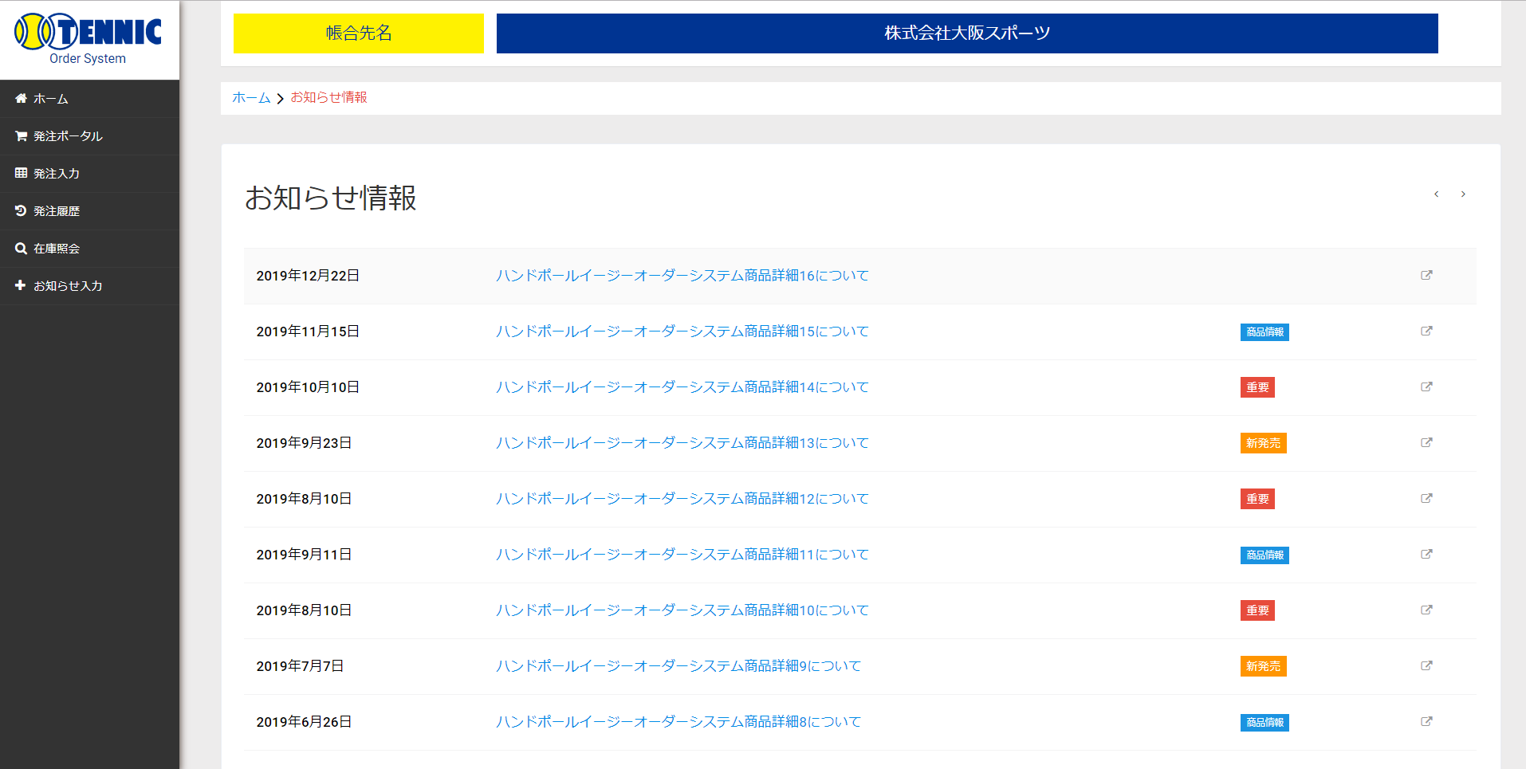
画面イメージ | ログイン | 2019/11/22

